Calculo Vel. Refrigeración
Vel. Refrig. =
Caudal
Superficie Anular

Caudal (m3/h)* |  | 40

DM (mm)* |  | 225

DW (mm)* |  | 357

Velocidad de Refrigeración (m/s) |  |  | 0.184 |  | 18.42 cm/s

D_{w} = diámetro pozo
D_{M}= diámetro motor

* Introducir datos según las unidades correspondientes

Nota: Una velocidad de 16 cm/s es la minima recomendable para la mayoria de las bombas, mayor de esa velocidad es mas favorable, siempre y cuando el diametro de la bomba no sea igual al de la camisa o pozo.
Siempre asegurarse de la velociadad de refrigeración que la bomba necesita mirando la etiqueta del fabricante o en dado caso que no tenga ponerse en contacto con ellos para asegurar.

Dw
Motor
Bomba
Camisa del pozo
D_{M}

 | DN Pulgadas |  | DN mm
 | 5 | = | 127

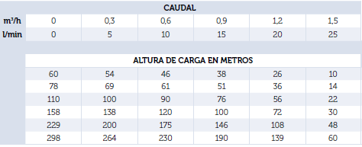
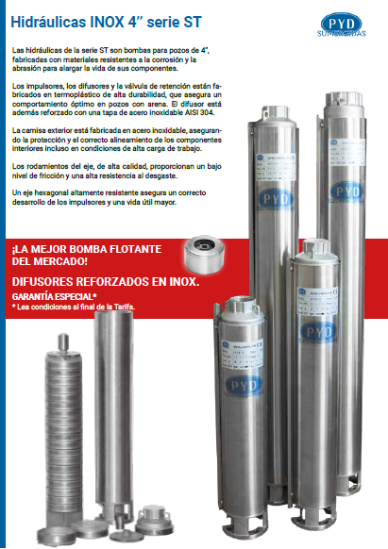

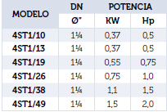

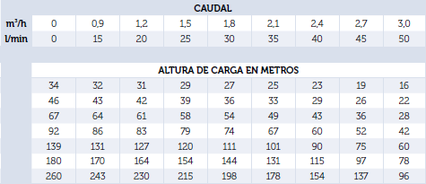

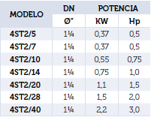

 |  |  |  | Para mas bombas sumergibles visitar nuestro catalogo:
 |  |  |  | http://www.proindecsa.com/http-www-proindecsa-com-wp-content-uploads-2021-02-tarifa2020-20201218-v1-2-pdf/

